Sheet1
 | สายอนุมัติเอกสาร ใบ DAR
Section chiet
Manager/Sub manager
RTC | แผนก | Section | ผู้จัดทำ | ผู้ทบทวน |  | ผู้อนุมัติ
 | CM | QMS | ใครก็ได้ | 2744 | เจิดจรรย์ | 1588 | นรินทร์ |  | ขอให้ใส่รหัส ID. NO. ของผู้ที่มีสิทธิ์ ทบทวนเอกสาร ,อนุมัติเอกสารของแผนกตนเอง
 |  | Safety |  | 5106 | ชาญณรงค์ | 1588 | นรินทร์
 |  | Engergy & Environment |  | 5106 | ชาญณรงค์ | 1588 | นรินทร์
 |  |  |  |  |  |  |  |  | ผู้จัดทำ หมายถึง ใครก็ได้ที่เป็นผู้ขอขึ้นทะเบียนเอกสาร เช่น leader ชื่อ ปปป ขอขึ้นทะเบียน WI เรื่องใส่เข็ม
 | HR&GA | Human resource |  | 4185 | ปราริตา | 1588 | นรินทร์ |  | ผู้ทบทวน คือ หัวหน้าของผู้จัดทำ
 |  | General affairs |  | 2162 | นุสรา | 1588 | นรินทร์ |  | ผู้อนุมัติ คือ ผู้จัดการแผนก หรือรองผู้จัดการแผนก (ตรงนี้โดยส่วนใหญ่ถ้าผู้จัดการไม่อยู่ก็เป็นรองผู้จัดการ และ ส่วนใหญ่พี่ต้นก็จะให้ผจก.คนไทยเซ็นเพราะเร็ว สะดวกค่ะ)
 |  | Secrelary |  | 1588 | นรินทร์ | 1588 | นรินทร์
 | แผนก | Section | ผู้จัดทำ | ผู้ทบทวน |  | ผู้อนุมัติ
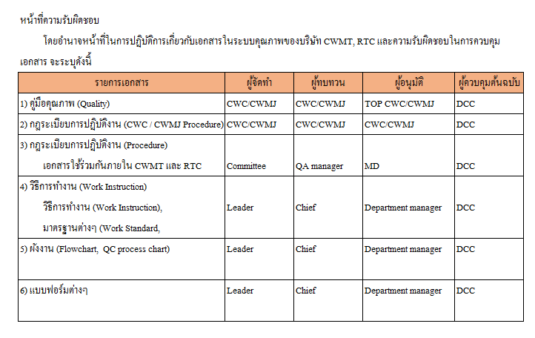
 | BC | Facility |  | 4409 | กิตติศักศ์ | 1947 | นาโอย่า
 |  | SMC |  | 2500 | วนิดา | 1947 | นาโอย่า
 | 1 | Facility |  | 4409 | กิตติศักศ์ |  | คุณโนมูระ
 | 2 | SMC |  | 2500 | วนิดา |  | คุณโนมูระ
 | 3 | Facility |  | 4409 | กิตติศักศ์ | 4409 | กิตติศักศ์
 | 4 | SMC |  | 2500 | วนิดา | 2500 | วนิดา

 | AC | Finance |  | 1336 | วารุณี | 3910 | พัสกร
 |  | Management |  | 2645 | ภิญโญ | 3910 | พัสกร
 | IT | ERP |  | 2552 | อำนวย | 1337 | ศรัญยุทธ
 |  | Development |  | 2552 | อำนวย | 1337 | ศรัญยุทธ
 |  | Net work |  | 2136 | วินัย | 1337 | ศรัญยุทธ
 | PC | Production management |  | 2098 | ชญาภา | 1158 | ระพิน
 |  | Stock |  | 3045 | พรพรรณ | 1158 | ระพิน
 |  | Logistic |  | 2411 | บุษรินทร์ | 1158 | ระพิน
 |  | Purchase |  | 4283 | ยินทรารัตน์ | 1158 | ระพิน
 | QA | Quality Assurance |  | 2649 | วันวิสา | J043 | ฮาบะ
 |  | Quality Engineering |  | 0373 | กาญจนา | J043 | ฮาบะ
 |  | Quality Management |  | 0373 | กาญจนา | J043 | ฮาบะ
 | TE | Technical Management |  | 2987 | วันดี | 2336 | ธิติพงษ์
 |  | Design |  | 4225 | สุรทิน | 2336 | ธิติพงษ์
 |  | New model |  | 2336 | ธิติพงษ์ | 2336 | ธิติพงษ์
 | MT
 | CA | General control |  | 0153 | ชาญณรงค์ | 0153 | ชาญณรงค์
 |  | Technical |  | 2274 | ถาวร | 0626 | พนัส
 |  | Production improvement |  | 0153 | ชาญณรงค์ | 0153 | ชาญณรงค์
 |  | Quality Assurance |  |  | ชัยวัฒน์ | 1186 | ไพบูลย์
 |  | Quality Assurance |  | 5123 | Pansa | 0153 | ชาญณรงค์
 |  | Quality Assurance |  | 4200 | สำเริง | 0153 | ชาญณรงค์
 |  | Press |  | 0153 | ชาญณรงค์ | 0153 | ชาญณรงค์
 |  | TNS |  | 0166 | ประภาศรี | 0153 | ชาญณรงค์
 |  | POS |  | 4085 | ธเนศ | 4200 | สำเริง
 |  | Complete |  | 3793 | วรุตม์ | 0153 | ชาญณรงค์

 | WA | Casing |  |  | ริน | 1202 | อัญชลี
 |  | Measurement |  |  | เมย์ | 1202 | อัญชลี
 |  | Band Fixing |  | 0365 | ลัดดา | 1202 | อัญชลี
 |  | Production Planning |  |  |  | 1202 | อัญชลี
 | BA | Control |  | 2594 | อนุพงษ์ | 2594 | อนุพงษ์
 |  | Production |  | 2594 | อนุพงษ์ | 2594 | อนุพงษ์
 |  | Quality |  | 3027 | ไตรภพ | 2594 | อนุพงษ์
CWMT | HR&GA | Human resource |  | 120020 | วิมลศิริ | 120020 | วิมลศิริ
 |  | General affairs |  | 120020 | วิมลศิริ | 120020 | วิมลศิริ
 | AC |  |  |  | Thitiya | 3910 | พัสกร
 | IT | ERP |  |  | Sittisak | 1337 | ศรัญยุทธ
 |  | Development |  |  | Naowarat | 1337 | ศรัญยุทธ
 |  | Net work |  |  |  | 1337 | ศรัญยุทธ
 | FC | Facility |  |  | Naowarat |  | Naowarat
 |  | Material procurement |  |  | Naowarat |  | Naowarat
 | DIAL | Production control |  | 120531 | Monthira | 120643 | Piangjai
 |  | Production |  | 120572 | Yongyuth | 120643 | Piangjai
 |  | Engineering |  | 120169 | WINAI | 120050 | Noppadon
 |  | Production technician |  | 120781 | SAWINEE | 120050 | Noppadon
 |  | Production |  | 120050 | Noppadon | 120643 | Piangjai | ขอเพิ่มสายอนุมัติ
 | PVD | Maintenance |  | 1128 | Thonglee | 120079 | Peerapatpasit
 |  | Cleaning |  | 609 | Suphansa |  | Walaiporn
 |  | Repair center |  | 1607 | Darunwan |  | Walaiporn
 |  | PC |  | 120768 | Orawan |  | Walaiporn
 |  | IP+Assy |  | 120767 | Nilrawan |  | Walaiporn
 |  | QA+IQC |  | 120761 | Usa |  | Walaiporn
 |  | 2 Tone+ Plating |  | 120879 | Saowaluk |  | Walaiporn

